关系图
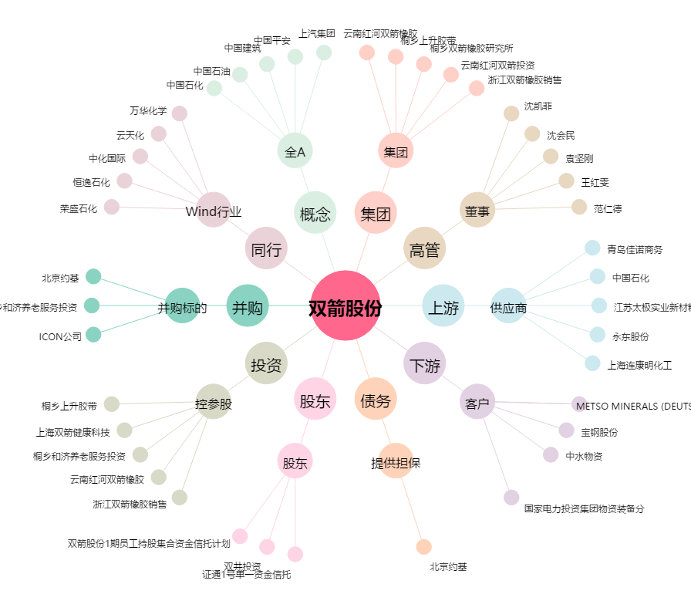
双箭股份[002381.SZ] - 关系概览图

